Dashboard
BLOCK 1918

VERSION | 1.0.0

Image
1

2

3

4

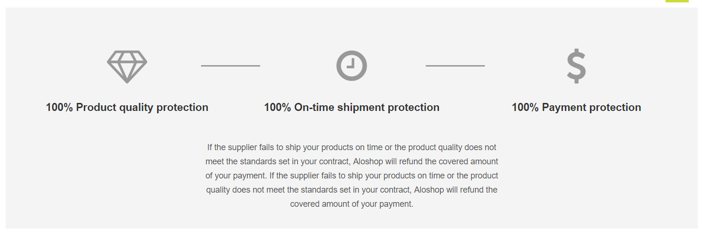

5
6
7
8
9
10
11
12

